Objetivo general
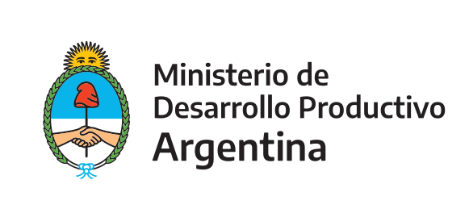 | Programa de Apoyo a la Competitividad (PAC)

 | Secretaría de la Pequeña y Mediana Empresa y los Emprendedores

Formulario PROYECTO Py-COVID-19

Objetivo general del proyecto
El proyecto o la IP se encuentra dentro del siguiente objetivo general |  | Aumento de la producción y oferta de equipamiento y/o bienes específicos para la prevención, diagnóstico, tratamiento, monitoreo y/o control .
 |  | Desarrollo de servicios tecnológicos para la prevención, diagnóstico, tratamiento, monitoreo y/o control.
(Marque con una X o detalle según corresponda en la celda correspondiente) |  | Desarrollo de servicios tecnológicos para mejorar la gestión de las MiPyMEs en este contexto
 |  | Otros aspectos relacionados con el COVID (Detallar)
 |  | (En caso de haber seleccionado otros aspectos, detalle en esta celda)

Continuar en pestaña "Datos proyecto"

